Chi tiết địa chất
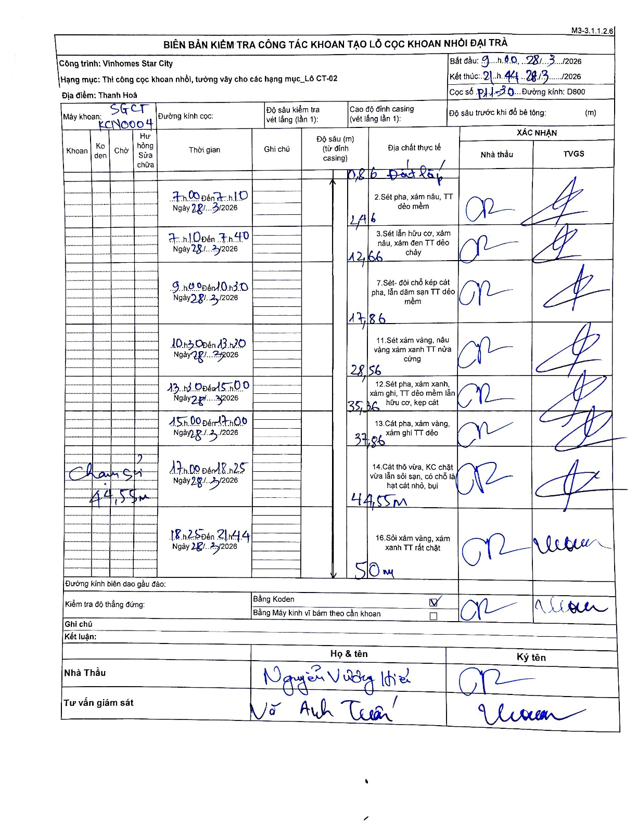
Dự án | Star City Thanh Hóa
Hạng mục | Thi công cọc khoan nhồi, tường vây cho các hạng mục_Lô CT-02
Tên bộ phận | Lô CT-02
Số hiệu cọc | P11-30
Tên Máy khoan | SGCT-KCN0004
Đường kính | D800
Bắt đầu thi công | 09:00 28/03/2026
Kết thúc thi công | 21:44 28/03/2026

Địa chất TT | Đường kính | Mô tả lớp thiết kế | Từ (h) | Đến (h) | Cao độ từ | Cao độ đến | T.Gian (h) | Dài (m) | V (m/h) | Ghi chú
1.Đất lấp | D800 | Đất lấp | 07:00 28/03/2026 | 07:10 28/03/2026 | -0.86 | -0.86 | 0.17 | 0 | 0 | Dòng đầu tiên ghi độ sâu tích lũy là 0.86
2 | D800 | Sét pha, xám nâu, TT dẻo mềm | 07:00 28/03/2026 | 07:10 28/03/2026 | -0.86 | -2.46 | 0.17 | 1.6 | 9.6
3 | D800 | Sét lẫn hữu cơ, xám nâu, xám đen TT dẻo chảy | 07:10 28/03/2026 | 07:40 28/03/2026 | -2.46 | -12.66 | 0.5 | 10.2 | 20.4
4 | D800 | Sét- đôi chỗ kẹp cát pha, lẫn dăm san TT dẻo mềm | 09:00 28/03/2026 | 10:30 28/03/2026 | -12.66 | -17.86 | 1.5 | 5.2 | 3.47
5 | D800 | Sét xám vàng, nâu vàng xám xanh TT nửa cứng | 10:30 28/03/2026 | 13:20 28/03/2026 | -17.86 | -28.56 | 2.83 | 10.7 | 3.78
6 | D800 | Sét pha, xám xanh, xám ghi, TT dẻo mềm lẫn hữu cơ, kẹp cát | 13:20 28/03/2026 | 15:00 28/03/2026 | -28.56 | -35.36 | 1.67 | 6.8 | 4.08
7 | D800 | Cát pha, xám vàng, xám ghi TT dẻo | 15:00 28/03/2026 | 17:00 28/03/2026 | -35.36 | -37.86 | 2 | 2.5 | 1.25
8 | D800 | Cát thô vừa, KC chặt vừa lẫn sỏi sạn, có chỗ là hạt cát nhỏ, bụi | 17:00 28/03/2026 | 18:25 28/03/2026 | -37.86 | -44.55 | 1.42 | 6.69 | 4.72 | Chạm sỏi 44,55m
9 | D800 | Sỏi xám vàng, xám xanh TT rất chặt | 18:25 28/03/2026 | 21:44 28/03/2026 | -44.55 | -50 | 3.32 | 5.45 | 1.64

ẢNH BIÊN BẢN GỐC

